关系图
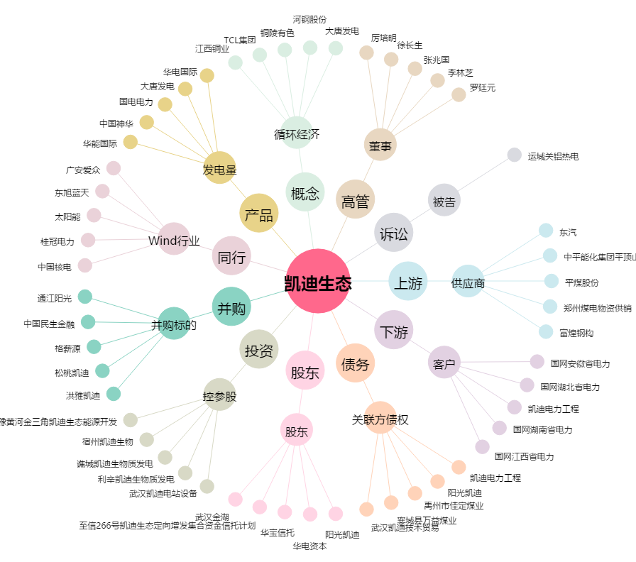
凯迪生态[000939.SZ] - 关系概览图

